T1.1
1.1 | 求和算法

结论

OK
接口描述
根据传入的计算时间和计算测点，返回计算结果 |  |  |  |  | 返回响应格式
方法名：execute |  |  |  |  | 成功：返回计算结果
类名：com.hc.calc.task.expression.SumExpression |  |  |  |  | 失败：返回失败原因提示信息

参数
Key | Value | 数据类型 | 备注
startDT | startDT | Date | 计算开始时间
endDT | endDT | Date | 计算结束时间
mpointId | mpointId | Long | 计算测点ID

测试用例

编号 | 用例名称 |  |  | 前置条件 |  | 预期结果 | 测试结果 | BugID | Bug负责人
1 | 周期范围内存在数据，求它们的和。 |  |  |  |  | 返回计算结果 793.08
2 | 周期范围内不存在数据，求它们的和。 |  |  |  |  | 返回计算结果 0.0

测试脚本
 | // C > I > S > E > (U|Q|G|B)
 | 1. 插入3#泵控制 测点 openstdb数据如下：
 | 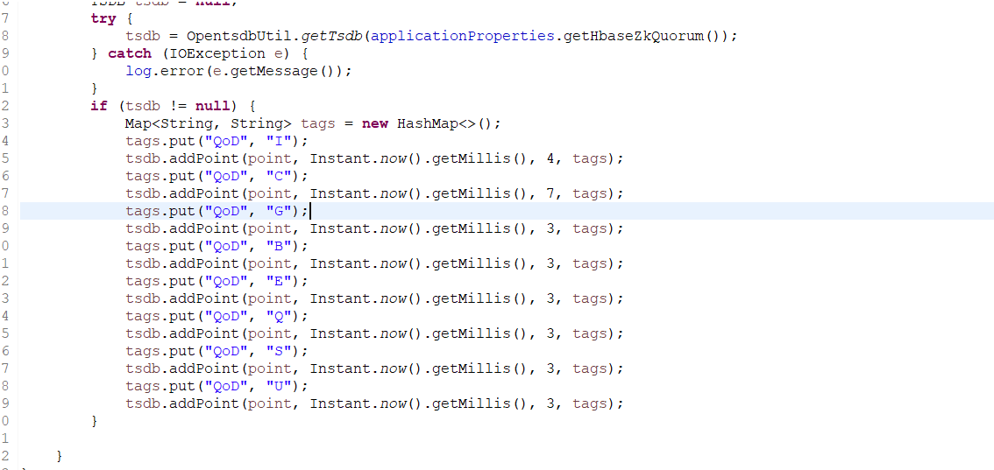 |  |  |  |  | 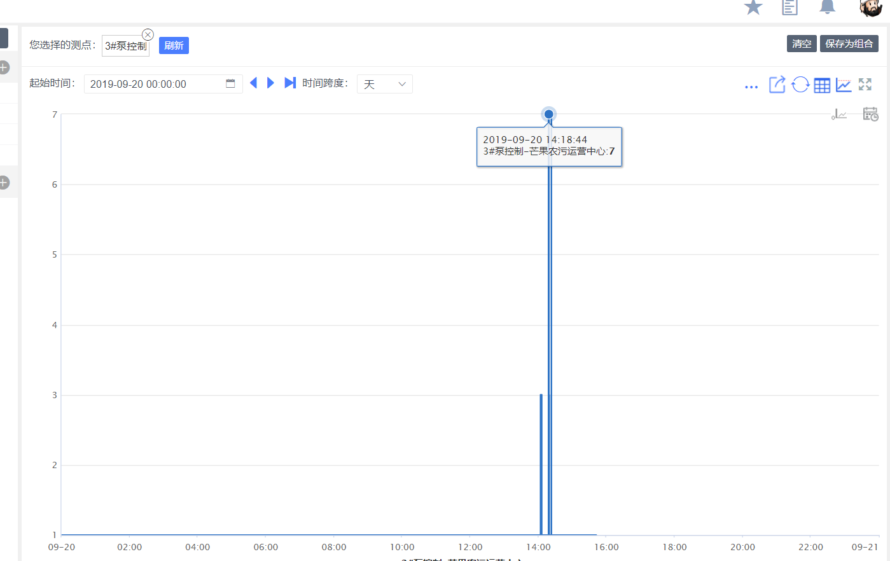
 | 2.查看日志结果为1148

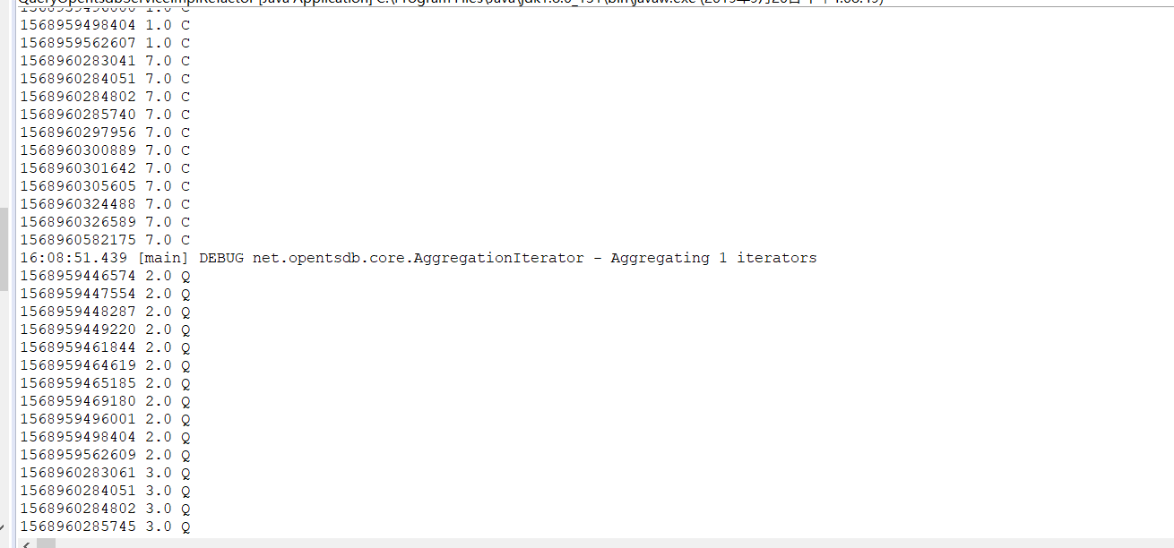

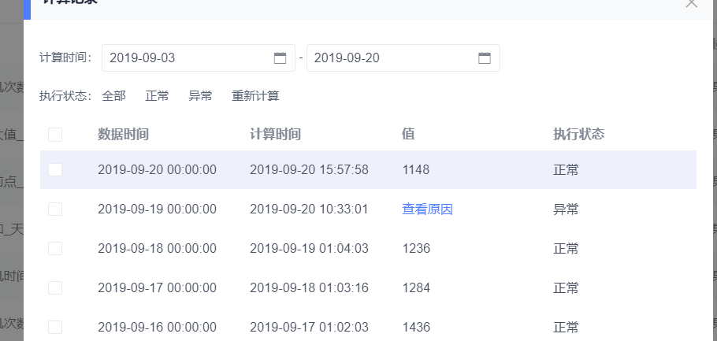

Remark

T1.3
1.3 | 最大值算法

结论

OK
接口描述
根据传入的计算时间和计算测点，返回计算结果 |  |  |  |  | 返回响应格式
方法名：execute |  |  |  |  | 成功：返回计算结果
类名：com.hc.calc.task.expression.MaxExpression |  |  |  |  | 失败：返回失败原因提示信息

测试用例

编号 | 用例名称 |  |  | 前置条件 |  | 预期结果 | 测试结果 | BugID | Bug负责人
1 | 周期范围内存在数据，求最大值。 |  |  | 传入startDT为2018-01-01 00:00:00 ，endDT为2018-02-01 00:00:00 , mpointid为1797 |  | 返回计算结果 79.44
2 | 周期范围内不存在数据，求最大值。 |  |  | 传入startDT为2018-01-01 00:00:00 ，endDT为2018-02-01 00:00:00 , mpointid为17971 |  | 返回计算结果 0.0

测试脚本

 |  | // C > I > S > E > (U|Q|G|B)
 |  | 1. 插入3#泵控制 测点 openstdb数据如下：

 |  | 2 | 查看日志以及计算任务最大值 结果
Remark |  | 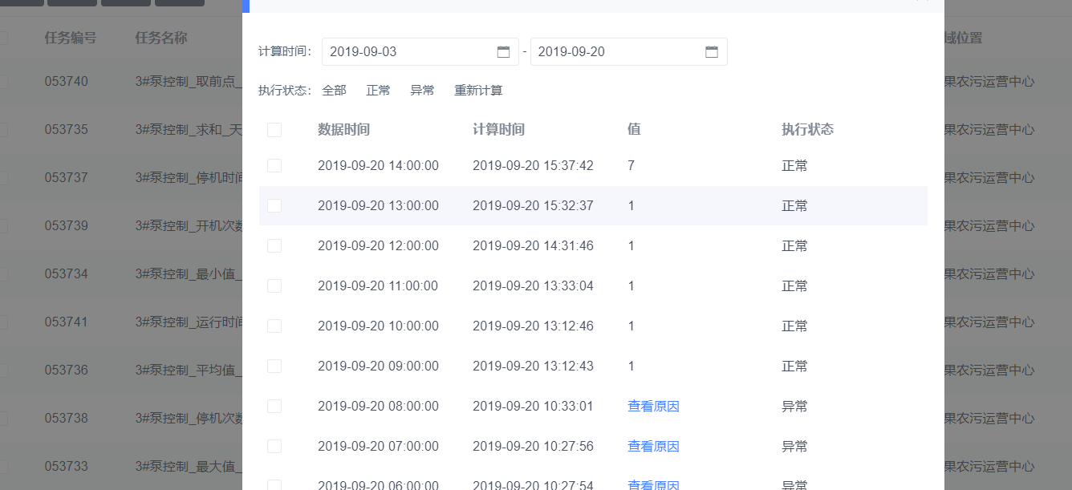

T1.4
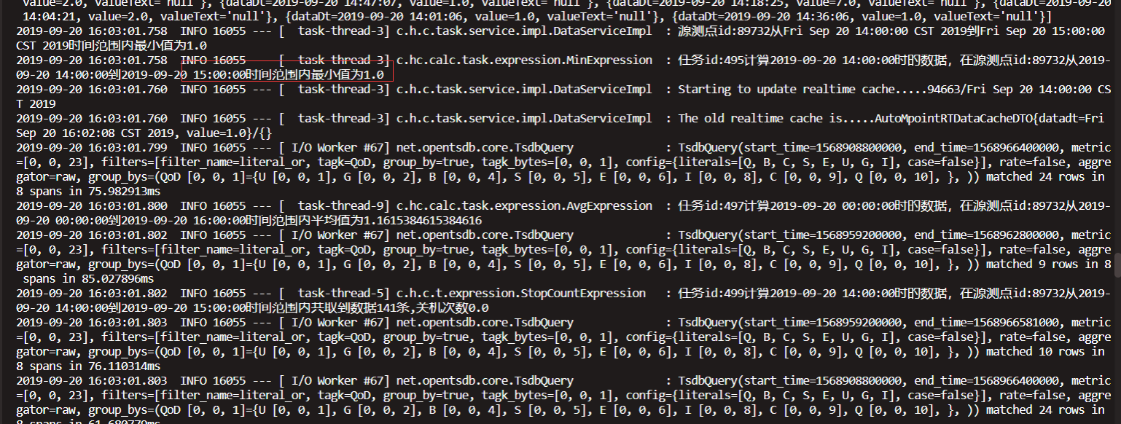
1.4 | 最小值算法

结论

OK
接口描述
根据传入的计算时间和计算测点，返回计算结果 |  |  |  | 返回响应格式
方法名：execute |  |  |  | 成功：返回计算结果
类名：com.hc.calc.task.expression.MinExpression |  |  |  | 失败：返回失败原因提示信息

测试用例

编号 | 用例名称 |  | 前置条件 |  | 预期结果 | 测试结果 | BugID | Bug负责人
1 | 周期范围内存在数据，求最小值。 |  | 传入startDT为2018-01-01 00:00:00 ，endDT为2018-02-01 00:00:00 , mpointid为1797 |  | 返回计算结果 0.0
2 | 周期范围内不存在数据，求最小值。 |  | 传入startDT为2018-01-01 00:00:00 ，endDT为2018-02-01 00:00:00 , mpointid为17971 |  | 返回计算结果 0.0

测试脚本

 | // C > I > S > E > (U|Q|G|B)
 | 1. 插入3#泵控制 测点 openstdb数据如下：

 |  | 2.查看日志以及计算任务最大值 结果

T1.5
3.5 | 取前点算法

结论

OK
接口描述
根据传入的计算时间和计算测点，返回计算结果 |  |  |  | 返回响应格式
方法名：execute |  |  |  | 成功：返回计算结果
类名：com.hc.calc.task.expression.PrevExpression |  |  |  | 失败：返回失败原因提示信息

测试用例

编号 | 用例名称 |  | 前置条件 |  | 预期结果 | 测试结果 | BugID | Bug负责人
1 | 周期范围内存在数据，取前点。 |  | 传入startDT为2018-01-01 00:00:00 ，endDT为2018-02-01 00:00:00 , mpointid为1797 |  | 返回计算结果 18.768
2 | 周期范围内不存在数据，取前点。 |  | 传入startDT为2018-01-01 00:00:00 ，endDT为2018-02-01 00:00:00 , mpointid为17971 |  | 返回异常信息 “测点:17971在时间:Mon Jan 01 00:00:00 CST 2018未取到值”

测试脚本

 | // C > I > S > E > (U|Q|G|B)
 | 1. 插入3#泵控制 测点 openstdb数据如下：

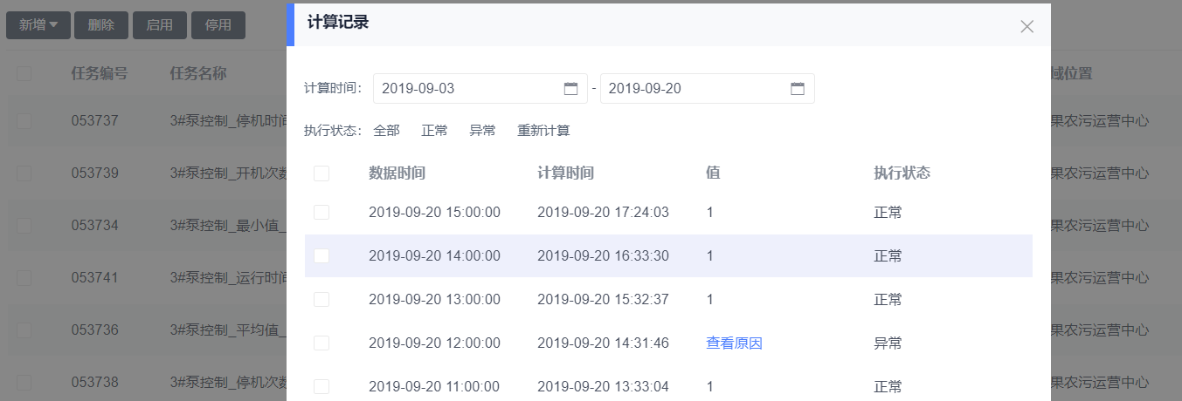
 | 2 | 查看日志以及计算任务取前点 结果

T1.7
3.8 | 停机次数算法

结论

OK
接口描述
根据传入的计算时间和计算测点，返回计算结果 |  |  |  |  | 返回响应格式
方法名：execute |  |  |  |  | 成功：返回计算结果
类名：com.hc.calc.task.expression.RunCountExpression |  |  |  |  | 失败：返回失败原因提示信息

参数
Key | Value | 数据类型 | 备注
startDT | startDT | Date | 计算开始时间
endDT | endDT | Date | 计算结束时间

测试用例

编号 | 用例名称 |  |  | 前置条件 |  | 预期结果 | 测试结果 | BugID | Bug负责人
1 | 周期范围内存在数据，求停机次数。 |  |  | 传入startDT为2018-01-01 00:00:00 ，endDT为2018-02-01 00:00:00 , mpointid为100001 |  | 返回计算结果 1.0
2 | 周期范围内不存在数据，求停机次数。 |  |  | 传入startDT为2017-01-01 00:00:00 ，endDT为2017-02-01 00:00:00 , mpointid为100001 |  | 返回计算结果 0.0

测试脚本

 |  |  | // C > I > S > E > (U|Q|G|B)
 |  |  | 1. 插入3#泵控制 测点 openstdb数据如下：

 |  |  | 2.查看日志以及计算任务停机次数 结果
 | Remark |  | 2 | 查看日志以及计算任务取前点 结果 |  |  |  | 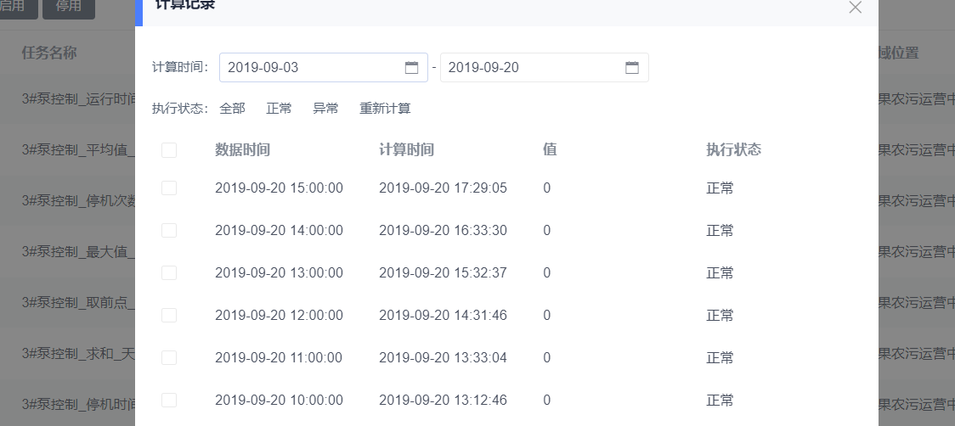
 |  |  | 2.查看日志以及计算任务开机次数 结果
Remark

T1.8
3.9 | 运行时间算法

结论

OK
接口描述
根据传入的计算时间和计算测点，返回计算结果 |  |  |  | 返回响应格式
方法名：execute |  |  |  | 成功：返回计算结果
类名：com.hc.calc.task.expression.RunCountExpression |  |  |  | 失败：返回失败原因提示信息

测试用例

编号 | 用例名称 |  | 前置条件 |  | 预期结果 | 测试结果 | BugID | Bug负责人
1 | 周期范围内存在数据，求运行时间。 |  | 传入startDT为2018-01-01 00:00:00 ，endDT为2018-02-01 00:00:00 , mpointid为100001 |  | 返回计算结果 17280.0
2 | 周期范围内不存在数据，求运行时间。 |  | 传入startDT为2017-01-01 00:00:00 ，endDT为2017-02-01 00:00:00 , mpointid为100001 |  | 返回计算结果 0.0

测试脚本

 |  | // C > I > S > E > (U|Q|G|B)
 |  | 1. 插入3#泵控制 测点 openstdb数据如下：

 |  | 2.查看日志以及计算任务运行时间 结果

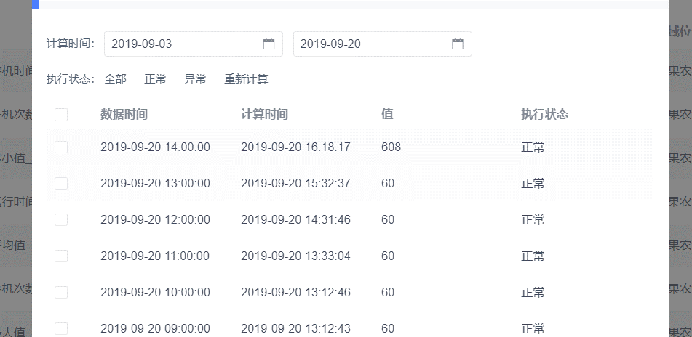
Remark

T1.9
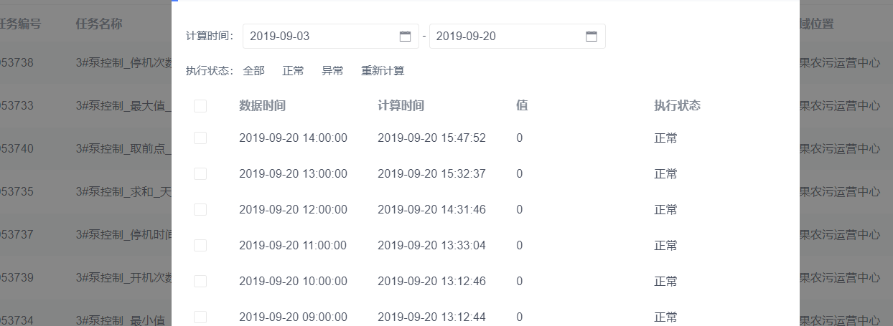
3.10 | 停机时间算法

结论

OK
接口描述
根据传入的计算时间和计算测点，返回计算结果 |  |  |  |  | 返回响应格式
方法名：execute |  |  |  |  | 成功：返回计算结果
类名：com.hc.calc.task.expression.RunCountExpression |  |  |  |  | 失败：返回失败原因提示信息

测试用例

编号 | 用例名称 |  |  | 前置条件 |  | 预期结果 | 测试结果 | BugID | Bug负责人
1 | 周期范围内存在数据，求停机时间。 |  |  | 传入startDT为2018-01-01 00:00:00 ，endDT为2018-02-01 00:00:00 , mpointid为100001 |  | 返回计算结果 27360.0
2 | 周期范围内不存在数据，求停机时间。 |  |  | 传入startDT为2017-01-01 00:00:00 ，endDT为2017-02-01 00:00:00 , mpointid为100001 |  | 返回计算结果 0.0

测试脚本

 |  |  | // C > I > S > E > (U|Q|G|B)
 |  |  | 1. 插入3#泵控制 测点 openstdb数据如下：

 |  | 2.查看日志以及计算任务停机时间 结果

